C_I_3_4j12 H
Statistisches Amt
für Hamburg und Schleswig-Holstein

 |  | STATISTISCHE BERICHTE
 |  | Kennziffer: C I 3 - j 12 HH

Der Anbau von Gemüse und Erdbeeren
 | in Hamburg

 |  |  | Herausgegeben am: 28. Mai 2013



×

Vorbemerkungen (4)
Vorbemerkung
In diesem Statistischen Bericht wird das endgültige Ergebnis der allgemeinen Gemüseerhebung 2012 veröffentlicht.
Bis 2011 wurde seit 1984 alle vier Jahre allgemein und in den Zwischenjahren – begrenzt auf den Gemüse- und Erdbeeranbau – repräsentativ eine Gemüseanbauerhebung durchgeführt. Diese stand im Zusammen-hang mit der freiwilligen Berichterstattung über Wachstumstand und Ernte von Gemüse und Erdbeeren. Ab 2012 wurden erstmals die Grundflächen, die Anbauflächen, die Art des Betriebes und die Erntemengen gemeinsam in einer Gemüseerhebung erfasst.
Einbezogen wurden alle Betriebe, die im Jahre 2012 Gemüse und Erdbeeren oder deren Jungpflanzen erzeugen und über mindestens eine der folgenden Flächen verfügen:
0,5 ha Fläche für den Anbau von Gemüse (ohne Speisekräuter) und/oder Erdbeeren einschließlich deren Jungpflanzen im Freiland
0,1 ha Fläche für den Anbau von Gemüse (ohne Speisekräuter) und/oder Erdbeeren einschließlich deren Jungpflanzen unter hohen begehbaren Schutzabdeckungen einschließlich Gewächshäuser
Rechtsgrundlagen:
Agrarstatistikgesetz (AgrStatG) in der Fassung der Bekanntmachung vom 17. September 2009 (BGBl. I S. 3886), zuletzt geändert durch das Gesetzes vom 4. Dezember 2011 (BGBl. I S. 2441).
Bundesstatistikgesetz (BStatG) vom 22. Januar 1987 (BGBl. I S. 462, 565), zuletzt geändert durch Artikel 3 des Gesetzes vom 7. September 2007 (BGBl. I S. 2246).
Erhoben werden die Angaben nach § 11 c Absatz 1 Nummer 1 und 3 AgrStatG.
Gemüseerhebung 2012
Gegenüber den repräsentativen Gemüseanbauerhebungen der Jahre 2009 bis 2011 können in der diesjährigen neu konzipierten Gemüseerhebung für Hamburg die Größenstruktur des Anbaus von Gemüse dargestellt werden. Anbauflächen, auf denen innerhalb eines Jahres mehrere Kulturen nacheinander angebaut werden, fließen mehrfach in die betreffenden Anbauflächen ein. Die Grundflächen werden nach ihrer überwiegenden Nutzung dargestellt. Die Erdbeer-Anbauflächen sind in den Grundflächen des Gemüseanbaus nicht enthalten. Erstmalig wurden 2012 Flächen, Erträge und Erntemengen in einer Erhebung ermittelt, die freiwillige Berichterstattung über Wachstumsstand und Ernte von Gemüse wurde daher in diesem Jahr eingestellt.

Ergebnisse (5)
Zusammenfassung der Ergebnisse
Gemüseanbau in Hamburg
Im Erhebungsjahr 2012 bewirtschafteten in Hamburg 113 Betriebe (2008: 243 Betriebe) mit Gemüse- und Erdbeer-anbau eine Gemüseanbaufläche im Freiland von 424 ha (2008 waren es 476 ha) und eine Fläche von 49 ha unter hohen begehbaren Schutzabdeckungen einschließlich Gewächshäuser. Diese Fläche hat sich im Vergleich zu 2008 nicht verändert.
Damit hat sich der Strukturwandel im Gemüsebau bestätigt. Die Anzahl der Betriebe ging um 53 Prozent zurück. Im Berichtsjahr entfielen auf 19 Betriebe mit 5 ha und mehr etwa die Hälfte der gesamten Anbauflächen.

Grundflächen im Gemüsebau in Hamburg 2000 - 2012
 | im Freiland | unter hohen begebaren Schutzabdeckungen
2000 | 520.2 | 50.7
2004 | 350.5 | 42.5
2008 | 444.4 | 48.3
2012 | 430.7 | 47.5

Betriebe mit Grundflächen im Gemüsebau 2004 - 2012
 | im Freiland | unter hohen begehbaren Schutzabdeckungen
2004 | 216 | 223
2008 | 181 | 204
2012 | 101 | 87

noch Tab 4 (11)
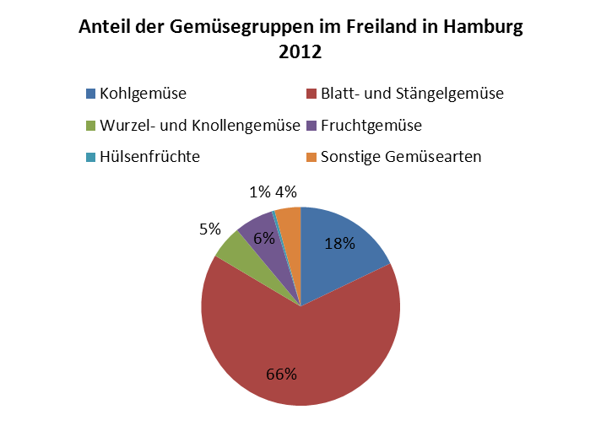
Noch: 4. Betriebe, Anbauflächen, Erträge und Erntemengen von Gemüsearten im Freiland
in Hamburg 2012

Gemüseart | Betriebe | Anbaufläche | Ertrag | Erntemenge
 |  | ha | dt/ha | t

Fruchtgemüse zusammen | 58 | 27,1 | × | 814,5
Einlegegurken | 8 | 0,2 | 558,4 | 11,0
Salatgurken | 6 | 0,8 | 887,2 | 71,6
Speisekürbisse (z.B. Hokkaido, Butternuss, Riesenkürbis) | 46 | 21,3 | 265,2 | 566,1
Zucchini | 30 | 4,1 | 385,6 | 159,5
Zuckermais | 7 | 0,6 | 110,5 | 6,3
Hülsenfrüchte zusammen | 19 | 2,0 | × | 25,7
Buschbohnen | 12 | 0,8 | 165,1 | 12,6
Stangenbohnen | 6 | 0,3 | 204,8 | 6,8
Dicke Bohnen | 7 | 0,3 | 163,1 | 4,6
Frischerbsen zum Drusch (ohne Hülsen) | – | – | – | –
Frischerbsen zum Pflücken (ohne Hülsen) | 4 | 0,6 | 28,7 | 1,7
Sonstige Gemüsearten | 23 | 18,4 | × | 985,8

¹ Ohne Chicoree und Spargel (nicht im Ertrag) bei den Erntemengen und im Ertrag.

Diagramme
 | Grundflächen mit Gemüseanbau |  | Anzahl Betriebe
 | im Freiland | unter hohen begehbaren Schutzabdeckungen | im Freiland | unter hohen begehbaren Schutzabdeckungen | Anteil der Gemüsegruppen im Freilandanbau in Hamburg 2012
 |  |  |  |  | Insgesamt | 424
Jahr |  |  |  |  | Kohlgemüse | 76
2000 | 520.2 | 50.7 |  |  | Blatt- und Stängelgemüse | 279
2004 | 350.5 | 42.5 | 216 | 223 | Wurzel- und Knollengemüse | 23
2008 | 444.4 | 48.3 | 181 | 204 | Fruchtgemüse | 27
2012 | 430.7 | 47.5 | 101 | 87 | Hülsenfrüchte | 2
 |  |  |  |  | Sonstige Gemüsearten | 18
Betriebe mit Grundflächen im Gemüsebau 2004 - 2012

Anteil der Gemüsegruppen im Freiland in Hamburg 2012

Grundflächen im Gemüsebau in Hamburg 2000 - 2012

